1.6
1.6 Serie de índice de masculinidad por grupo quinquenal etario.

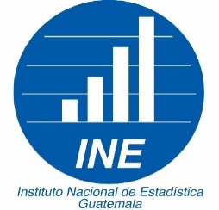
República de Guatemala
Índice de masculinidad
Año 2023
(al 30 de junio de cada año)

Edad | Índice de masculinidad 2023
Total | 96.8
0 a 4 | 104.5
5 a 9 | 104.3
10 a 14 | 104.0
15 a 19 | 103.2
20 a 24 | 101.4
25 a 29 | 99.1
30 a 34 | 96.7
35 a 39 | 93.6
40 a 44 | 89.9
45 a 49 | 85.3
50 a 54 | 83.1
55 a 59 | 82.0
60 a 64 | 81.1
65 a 69 | 81.7
70 a 74 | 82.7
75 a 79 | 84.7
80 a 84 | 84.3
85 a 89 | 81.8
90 a 94 | 77.9
95 a 99 | 73.0
100 o más | 50.5
Fuente: Instituto Nacional de Estadística con el apoyo de CELADE - División de Población de la CEPAL. 2019.

